mapa1
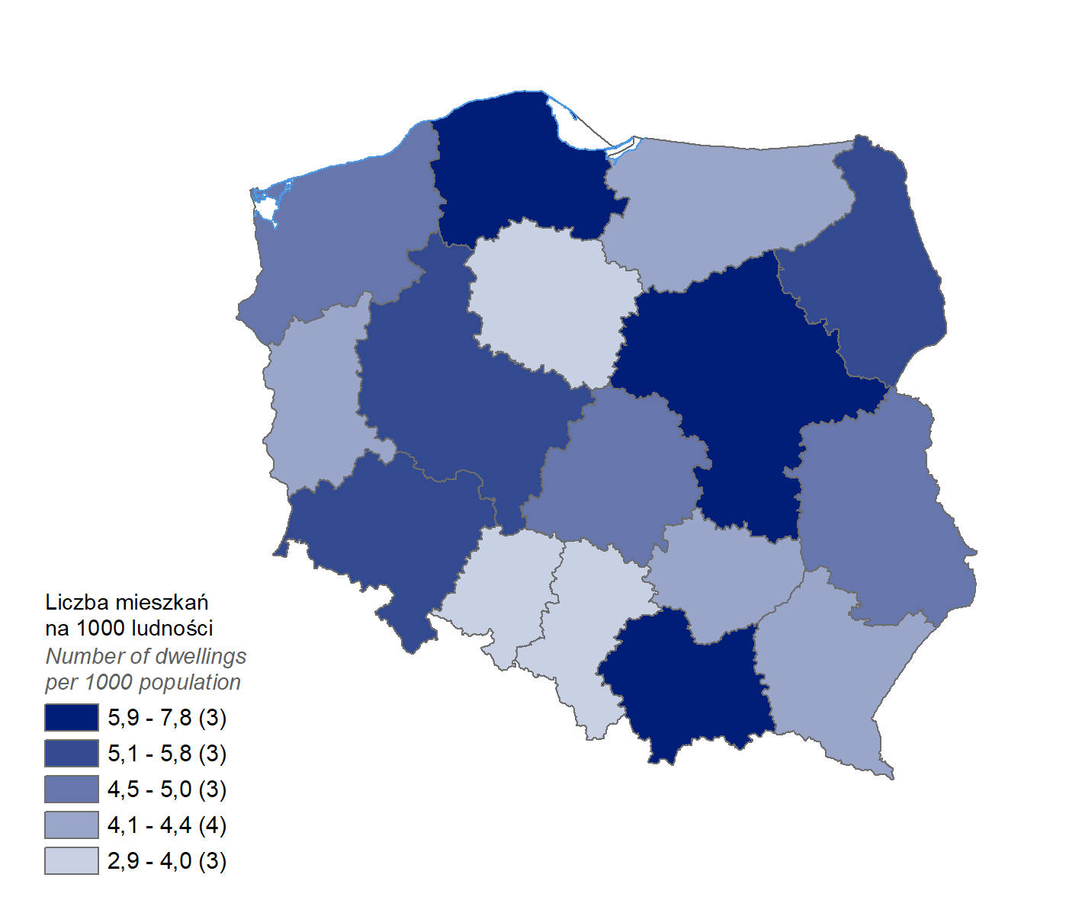
Mieszkania oddane do użytkowania w 2024 r. w przeliczeniu na 1 tys. ludności
Województwo
pomorskie | 7.8
mazowieckie | 7.0
małopolskie | 5.9
dolnośląskie | 5.8
podlaskie | 5.6
wielkopolskie | 5.5
łódzkie | 5.0
zachodniopomorskie | 4.9
lubelskie | 4.8
lubuskie | 4.4
podkarpackie | 4.1
świętokrzyskie | 4.1
warmińsko-mazurskie | 4.1
śląskie | 4.0
kujawsko-pomorskie | 4.0
opolskie | 2.9

wykres 1
Struktura powierzchni użytkowej budynków niemieszkalnych oddanych do użytkowania w 2024 r.

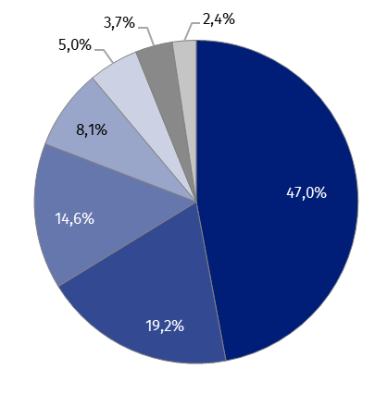
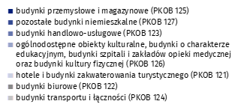
(PKOB 125) budynki przemysłowe i magazynowe | 47.0%
(PKOB 127) pozostałe budynki niemieszkalne | 19.2%
(PKOB 123) budynki handlowo-usługowe | 14.6%
(PKOB 126) ogólnodostępne obiekty kulturalne, budynki o charakterze edukacyjnym, budynki szpitali i zakładów opieki medycznej oraz budynki kultury fizycznej | 8.1%
(PKOB 121) hotele i budynki zakwaterowania turystycznego | 5.0%
(PKOB 122) budynki biurowe | 3.7%
(PKOB 124) budynki transportu i łączności | 2.4%

wykres 2
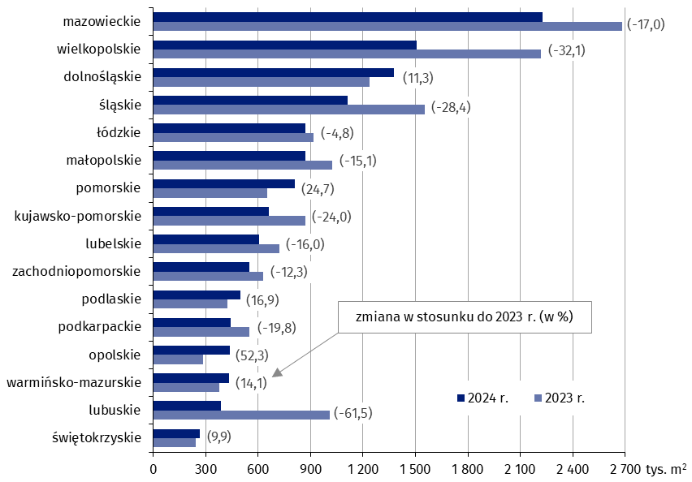
Powierzchnia użytkowa budynków niemieszkalnych oddanych do użytkowania w 2024 r. według województw (tys. m2)
 | 2024 r. | 2023 r. | Zmiana
świętokrzyskie | 266,156 | 242,227 | (9.9)
lubuskie | 389,096 | 1,010,289 | (-61.5)
warmińsko-mazurskie | 432,026 | 378,627 | (14.1)
opolskie | 435,868 | 286,263 | (52.3)
podkarpackie | 440,691 | 549,619 | (-19.8)
podlaskie | 496,870 | 425,175 | (16.9)
zachodniopomorskie | 550,849 | 627,875 | (-12.3)
lubelskie | 607,636 | 723,276 | (-16.0)
kujawsko-pomorskie | 663,382 | 872,463 | (-24.0)
pomorskie | 810,115 | 649,712 | (24.7)
małopolskie | 869,725 | 1,024,307 | (-15.1)
łódzkie | 871,676 | 915,815 | (-4.8)
śląskie | 1,112,397 | 1,554,678 | (-28.4)
dolnośląskie | 1,378,295 | 1,238,218 | (11.3)
wielkopolskie | 1,506,215 | 2,218,049 | (-32.1)
mazowieckie | 2,228,002 | 2,683,893 | (-17.0)

wykres 3
Powierzchnia użytkowa budynków biurowych oddanych do użytkowania w 2024 r. według województw (tys. m2)
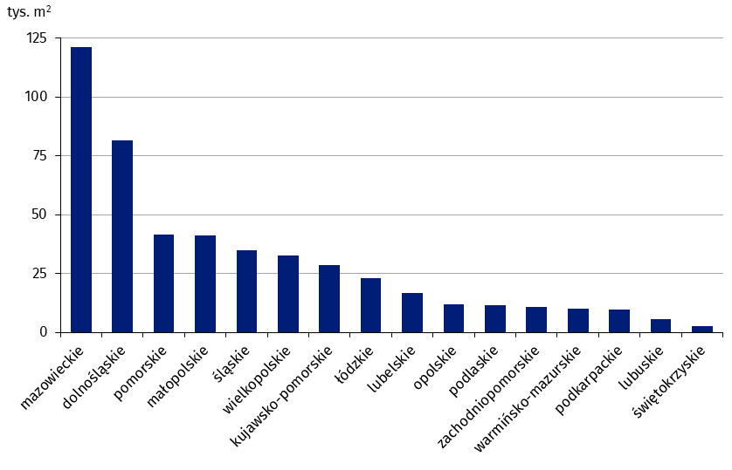
mazowieckie | 121,048
dolnośląskie | 81,502
pomorskie | 41,641
małopolskie | 41,099
śląskie | 34,691
wielkopolskie | 32,552
kujawsko-pomorskie | 28,502
łódzkie | 22,890
lubelskie | 16,714
opolskie | 11,958
podlaskie | 11,516
zachodniopomorskie | 10,668
warmińsko-mazurskie | 9,922
podkarpackie | 9,727
lubuskie | 5,686
świętokrzyskie | 2,474

wykres 4
Powierzchnia użytkowa budynków handlowo-usługowych oddanych do użytkowania w 2024 r. według województw (tys. m2)

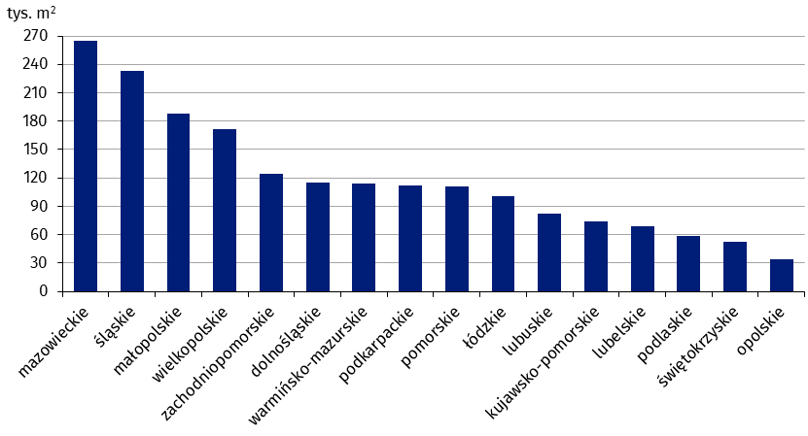
mazowieckie | 265,135
śląskie | 233,604
małopolskie | 188,008
wielkopolskie | 171,331
zachodniopomorskie | 124,156
dolnośląskie | 115,285
warmińsko-mazurskie | 113,861
podkarpackie | 111,584
pomorskie | 110,970
łódzkie | 100,241
lubuskie | 81,900
kujawsko-pomorskie | 74,228
lubelskie | 68,836
podlaskie | 58,246
świętokrzyskie | 52,606
opolskie | 34,353

wykres 5
Powierzchnia użytkowa budynków przemysłowych oddanych do użytkowania w 2024 r. według województw (tys. m2)
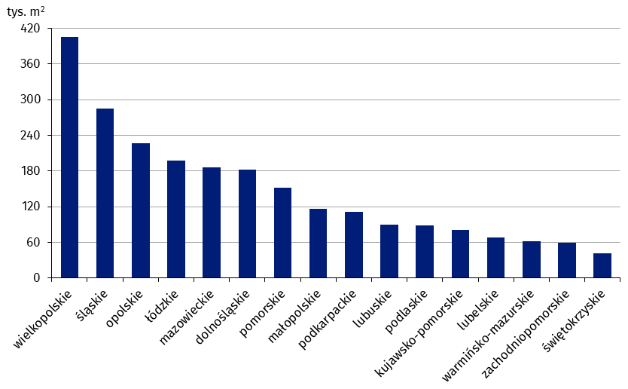
wielkopolskie | 404,972
śląskie | 284,612
opolskie | 226,497
łódzkie | 197,435
mazowieckie | 185,764
dolnośląskie | 181,888
pomorskie | 151,810
małopolskie | 116,868
podkarpackie | 110,733
lubuskie | 89,489
podlaskie | 87,871
kujawsko-pomorskie | 81,466
lubelskie | 68,767
warmińsko-mazurskie | 62,093
zachodniopomorskie | 59,919
świętokrzyskie | 41,165

wykres 6
Powierzchnia użytkowa budynków magazynowych oddanych do użytkowania w 2024 r. według województw (tys. m2)

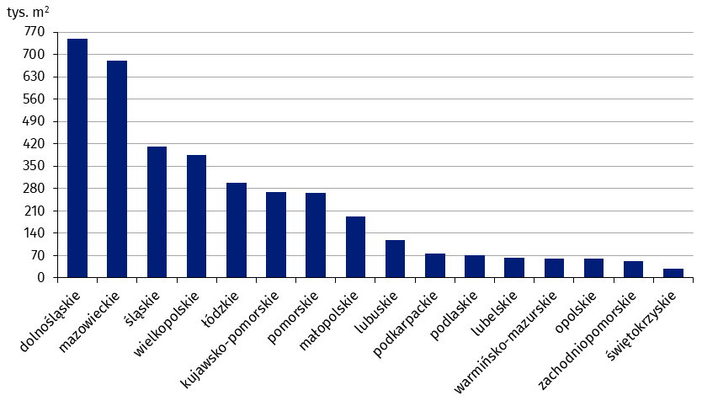
dolnośląskie | 750,377
mazowieckie | 681,685
śląskie | 412,594
wielkopolskie | 383,997
łódzkie | 298,065
kujawsko-pomorskie | 268,293
pomorskie | 265,806
małopolskie | 193,283
lubuskie | 119,573
podkarpackie | 76,131
podlaskie | 71,440
lubelskie | 62,962
warmińsko-mazurskie | 61,606
opolskie | 59,349
zachodniopomorskie | 51,814
świętokrzyskie | 30,008

wykres 7
Powierzchnia użytkowa budynków gospodarstw rolnych oddanych do użytkowania w 2024 r. według województw (tys. m2)
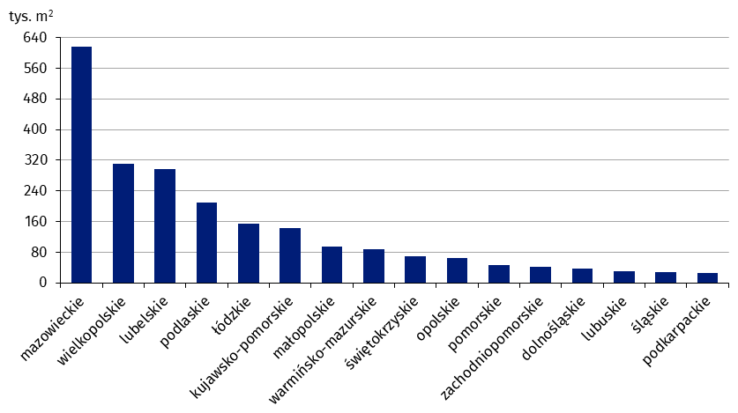
mazowieckie | 617,266
wielkopolskie | 310,968
lubelskie | 296,682
podlaskie | 209,288
łódzkie | 153,596
kujawsko-pomorskie | 142,280
małopolskie | 95,468
warmińsko-mazurskie | 87,028
świętokrzyskie | 69,525
opolskie | 64,258
pomorskie | 46,593
zachodniopomorskie | 42,170
dolnośląskie | 37,550
lubuskie | 29,688
śląskie | 29,078
podkarpackie | 26,325

wykres 8
Struktura powierzchni użytkowej nowych budynków niemieszkalnych, na których budowę wydano pozwolenia w 2024 r.
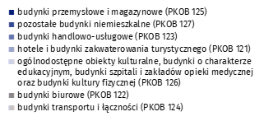
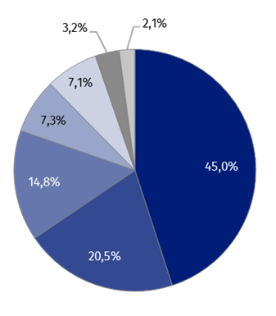
(PKOB 125) budynki przemysłowe i magazynowe | 45.0%
(PKOB 127) pozostałe budynki niemieszkalne | 20.5%
(PKOB 123) budynki handlowo-usługowe | 14.8%
(PKOB 121) hotele i budynki zakwaterowania turystycznego | 7.3%
(PKOB 126) ogólnodostępne obiekty kulturalne, budynki o charakterze edukacyjnym, budynki szpitali i zakładów opieki medycznej oraz budynki kultury fizycznej | 7.1%
(PKOB 122) budynki biurowe | 3.2%
(PKOB 124) budynki transportu i łączności | 2.1%

wykres 9
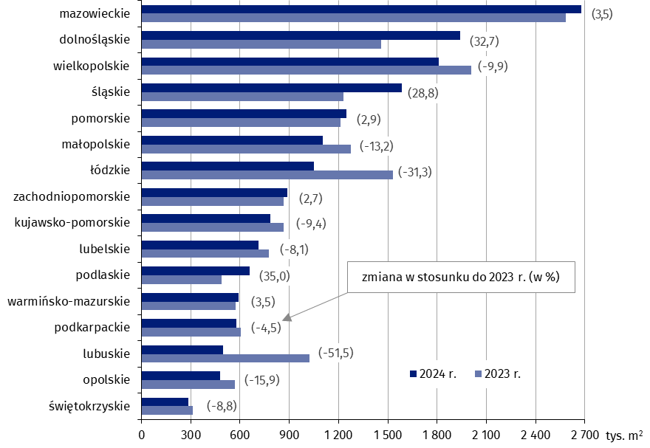
Powierzchnia użytkowa nowych budynków niemieszkalnych, na których budowę wydano pozwolenia w 2024 r. według województw (tys. m2)
 | 2023 r. | 2024 r. | Zmiana
świętokrzyskie | 315,441 | 287,776 | (-8.8)
opolskie | 569,562 | 479,153 | (-15.9)
lubuskie | 1,023,139 | 495,807 | (-51.5)
podkarpackie | 607,279 | 580,109 | (-4.5)
warmińsko-mazurskie | 574,049 | 593,988 | (3.5)
podlaskie | 488,220 | 658,899 | (35.0)
lubelskie | 775,067 | 712,279 | (-8.1)
kujawsko-pomorskie | 865,236 | 783,588 | (-9.4)
zachodniopomorskie | 866,884 | 890,284 | (2.7)
łódzkie | 1,532,586 | 1,052,350 | (-31.3)
małopolskie | 1,275,093 | 1,106,355 | (-13.2)
pomorskie | 1,213,465 | 1,248,912 | (2.9)
śląskie | 1,230,599 | 1,584,668 | (28.8)
wielkopolskie | 2,006,883 | 1,808,822 | (-9.9)
dolnośląskie | 1,461,625 | 1,939,642 | (32.7)
mazowieckie | 2,585,238 | 2,676,155 | (3.5)

